2_PIA調査シート（記入要領）
PIA調査シート（サービス提供事業者向け記入要領および参照資料）

■記入要領
1．「PIA調査シート」の「提出日」「サービス提供事業者名」を入力します。
2. 「回答」「関連する添付書類名・ページ番号」に、該当項目を記入します。No.01から06については、証跡となる添付書類名と、該当するページ番号を「PIA調査シート」で明示するとともに、証跡となる添付書類を提出としてください。 No.07から18に対しては、各項目の実施状況について回答します。「回答」欄で、サービス提供事業者による自己評価を3段階（○：対応している、△：対応しているが、一部の観点を満たさない、×：対応していない、ー：非該当）から選択してください。 また、「（No.07～18）「回答」の補足」欄には○・△・×の回答の根拠となる補足情報（実施中または実施予定の対応等）を簡潔に記載してください。特に「△・×」と回答した項目における補足記載は必須です。 【重要１】評価にあたっては、提供するサービスそのものに関する「回答者（自社・自組織等）自身の対応状況」を対象としてください。 （例）No.07①「当社は、本サービスに関する情報（特に個人に関する情報の処理目的等）を、市民・利用者がHP等でいつでも閲覧できるようにしている」 ⇒対象サービスを含む実施事業の運営主体者が茅野市であり、実施事業の情報開示は茅野市が担う場合でも、本欄の評価は、「対象サービスそのもの」に関する情報開示を回答者として実施しているかの観点で回答してください。 【重要２】実装前のサービスの場合は、各項目への対応の予定有無をもとに評価してください。なおその際には、対応予定事項の概要や対応予定時期を補足欄に明記してください。 （例）No.07①「当社は、本サービスに関する情報（特に個人に関する情報の処理目的等）を、市民・利用者がHP等でいつでも閲覧できるようにしている」 ⇒対象サービスが実装前であり、現時点で未対応の場合は、各項目への対応が計画されているか（対応予定があるか）の観点で回答してください。
記入例
3．シート最下段「想定されるリスクの概要」には、主に△・×と回答した項目に関連して、生じる可能性のあるリスクシナリオを検討し、簡潔に記載してください。

調査票に記載のない実施事項等があれば、「その他、対策している内容」（自由記述欄）に適宜記入してください。
なお、本シートの提出後、回答内容について茅野市PIA事務局が追加調査（ヒアリング等）を実施する場合があります。詳細は茅野市PIA事務局にご確認ください。

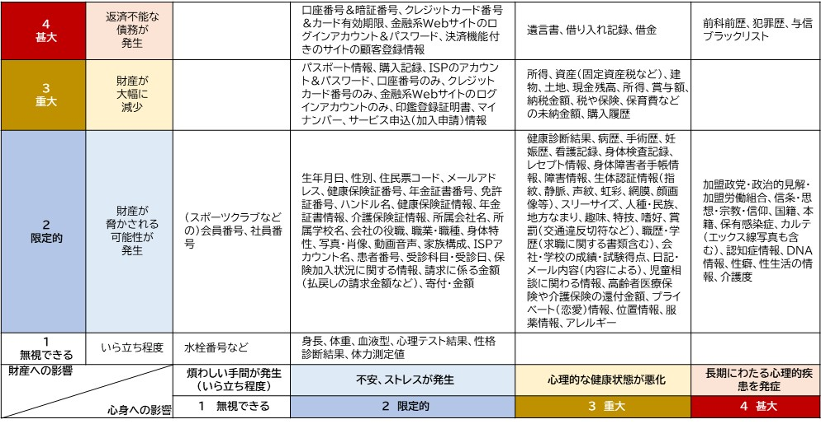
■参照資料
No.05 ②の回答にあたっては、以下の「影響度判定表（詳細）」に記載された事項と同一のものがあればその名称を、なければ最も近いものの名称を記載し、あわせて「財産への影響」「心身への影響」の「レべル」の数値を記載してください。 たとえば本サービスが取り扱う個人に関連する情報が「DNA情報」の場合、財産への影響は２、心身への影響は４であることから、No.05 ③の回答欄には「DNA情報（財産への影響は２、心身への影響は４）」等と記載します。
【影響度判定表（詳細版）】

No.05 ③の回答にあたっては、可能であれば下記（簡易例）のようなフロー図の形式で処理手順を示してください。
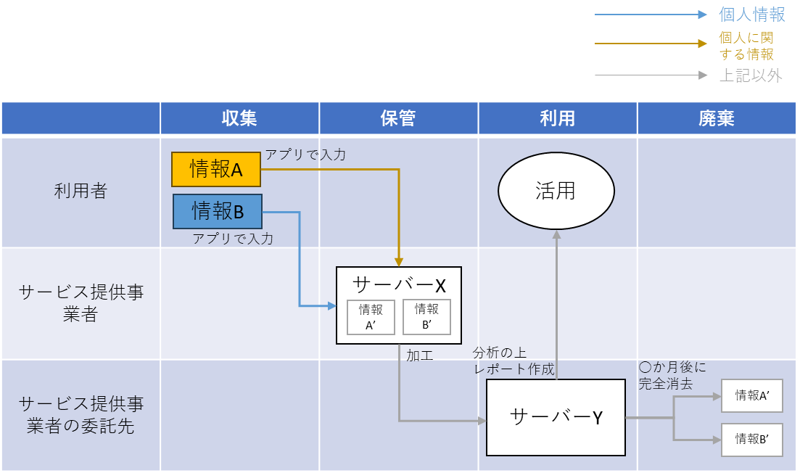

以上

